Hoja1
Título | Autor | Año | Organización | sumilla | Portada
Criterios básicos para un espacio de conmemoración de la violencia en el Perú | Félix Reátegui, Patricia Luque, Inés Martens | 2012 | Misereor/IDEHPUCP | En el marco del proyecto Construcción Social de la Memoria auspiciado por MISEREOR, el presente documento ofrece un conjunto de nociones sobre lo que se espera de un espacio nacional dedicado a la memoria de la violencia y sobre lo que este debería ser para satisfacer las expectativas y los derechos de las víctimas y para responder con justicia al deber de hacer memoria que tienen la sociedad y el Estado peruanos. Estas nociones proceden de diálogos con organizaciones de víctimas y de poblaciones afectadas sostenidos por el Instituto de Democracia y Derechos Humanos de la Pontificia Universidad Católica del Perú. Se pretende, así, contribuir al proceso de reflexión sobre el pasado violento y de reconocimiento de los derechos de las víctimas con una perspectiva de derechos humanos y de consolidación de la democracia. | 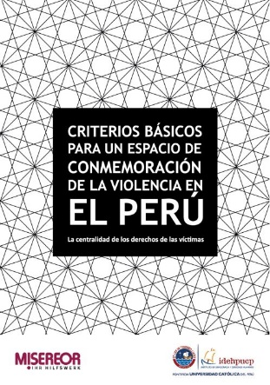
Los sitios de la memoria. Procesos sociales de la conmemoración en el Perú | Félix Reátegui, Rafael Barrantes, Jesús Peña | 2010 | IDEHPUCP/Konrad Adenauer Stiftung | En la presente publicación, se ofrecen los resultados de la investigación sobre experiencias locales de memoria de la violencia, llevada a cabo por el Instituto de Democracia y Derechos Humanos de la Pontificia Universidad Católica del Perú (IDEHPUCP) gracias al generoso apoyo de la Fundación Konrad Adenauer. El propósito general de esta investigación fue contribuir, mediante la producción de conocimiento, a fortalecer el proceso de conmemoración de la violencia que tuvo lugar durante el pasado conflicto armado interno (1980-2000), proceso que se ha venido diseminando en distintos lugares del país en los últimos años y cuya vitalidad se expresa en una diversidad de iniciativas en numerosas localidades del país. En una sección anexa a esta publicación se presenta una relación de sitios de memoria con información recogida casi en su totalidad por el movimiento ciudadano Para que no se Repita | 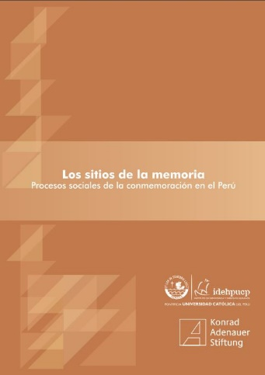
El Santuario de la Memoria La Hoyada, Ayacucho. El proceso de diálogo y negociación en la construcción de un espacio de memoria | Iris Jave | 2017 | Departamento de Ciencias Sociales (Pontificia Universidad Católica del Perú) | El proceso para la construcción del Santuario de la Memoria de La Hoyada (Ayacucho) –un espacio dedicado a conmemorar a las víctimas del conflicto armado interno- se viene desarrollando a partir de eventos participativos que involucran, de un lado, a las organizaciones de víctimas y de derechos humanos, en particular la Asociación Nacional de Familiares de Secuestrados, Detenidos y Desaparecidos del Perú (ANFASEP); y, por otro, a las ONGs y funcionarios de Ayacucho y Lima. En el medio, se encuentra la población vecina al terreno de la Hoyada, población asentada en el lugar debido a procesos recientes de invasión. El 2014, luego de una serie de acciones y construcción de vínculos con actores políticos y sociales, las socias de la ANFASEP lograron que el Estado peruano –representado por el ministro de Justicia- entregara formalmente el terreno sobre el que se erige el Santuario de la Memoria. Este acto se convirtió en una política de Estado al reconocer el destino del terreno como una reparación simbólica, contenida en la Ley de Reparaciones. Este trabajo pretende aportar otra mirada a los estudios sobre memoria en el país tomando como referencia el protagonismo asumido por las organizaciones de víctimas en la demanda de sus derechos y su incursión en los procesos de incidencia y comunicación, construyendo espacios de deliberación pública en los temas de memoria. | 